상품제안서
똑딱이 손난로 타원형 | 상품코드: S38148

 |  |  |  |  |  |  | 02-713-8555 | www.synergygift.co.kr
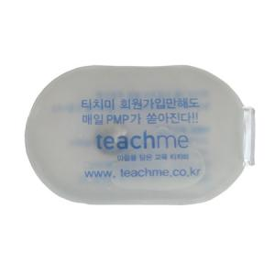 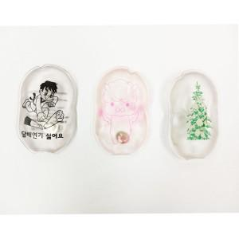

【상세/제작정보】 | <p><span style="font-size: 14pt;">★11월~1월 시즌상품이므로 비시즌은 제작가능여부 별도 문의바랍니다★</span>&nbsp;</p>

【인쇄/포장옵션】 | 실크, 풀칼라 / 포장불가능

【공급단가】 | 수량 | 1,000~ | 2,000~ | 3,000~ | 5,000~ | 10,000~
*VAT별도 | 단가 | 980원 | 780원 | 745원 | 735원 | 650원

【상품 URL】 | https://www.synergygift.co.kr:443/src/goods_detail.php?gdno=38148

